Sheet1
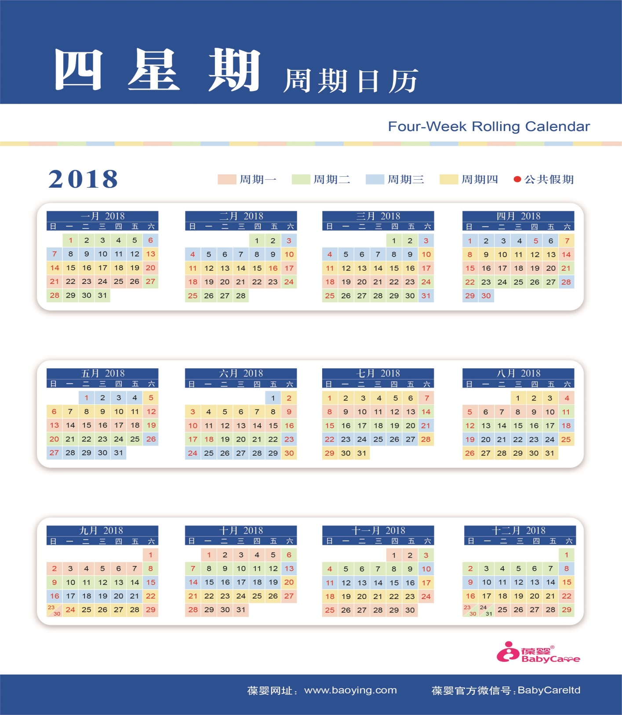
USANA会员网络登记表
楼层 | 序号 | 姓名 | 性别 | 会员号 | 密码 | 自动订货周期 | 网络 | 是否完成白金 | 是否直推 | 备注

B1 | 1 | 王国庆 | 男 | 11583848 | ********** | 周期一 | 001 | 是
B1 | 2 | 冯浩琪 | 男 | 11795069 | A123456789 | 暂无 | R001 | 否 | 是
B1 | 3 | 叶晓凤 | 女 | 10033919 | A123456789 | 周期四 | R002 | 否 | 是
B1 | 4 | 夏柔君 | 女 | 13962910 | A123456789 | 周期三 | R003 | 否 | 是
B1 | 5 | 王红庆 | 男 | 11961026 | A123456789 | 周期一 | R004 | 否 | 是
B1 | 6 | 陈祖芳 | 女 | 10858991 | A123456789 | 暂无 | R005 | 否 | 是
B1 | 7 | 张勇军 | 男 | 6850407 | A123456789 | 周期四 | R006 | 是 | 是
B1 | 8 | 邓双胜 | 男 | 6927506 | A123456789 | 周期三 | R007 | 否 | 是
B1 | 9 | 长歌 | 女 | 12448989 | A123456789 | 周期一 | R008 | 否 | 否 | R006-->R008
B1 | 10 | 刘敏 | 女 | 11425278 | A123456789 | 周期一 | R009 | 否 | 否 | R006-->R009
B1 | 11 | 刘奇 | 女 | 13571954 | A123456789 | 周期一 | R010 | 否 | 否
B1 | 12 | 蒋延婷 | 女 | 9018603 | A123456789 | 周期三 | R11 | 否 | 否
B1 | 13 | 李敏 | 女 | 6777419 | A12345678 | 周期二 | R12 |  | 是
 | 14
B1 | 15
 | 16
B1 | 17
B1 | 18
B1 | 19
B1 | 20
B1 | 21
B1 | 22
B1 | 23
1F | 24
1F | 25
2F | 26
4F | 27
5F | 28
5F | 29
5F | 30
5F | 31
5F | 32
 | 33
 | 34
 | 35
 | 36
 | 37
 | 38
 | 39
 | 40
 | 41
 | 42
 | 43
 | 44
 | 45
 | 46
 | 47
 | 48
 | 49
 | 50
 | 51
 | 52
 | 53
 | 54
 | 55
 | 56
 | 57
 | 58
 | 59
 | 60
 | 61
 | 62
 | 63
 | 64
 | 65
 | 66
 | 67
 | 68
 | 69
 | 70
 | 71
 | 72
 | 73
 | 74
 | 75
 | 76
 | 77
 | 78
 | 79
 | 80
 | 81
 | 82
 | 83
 | 84
 | 85
 | 86
 | 87
 | 88
 | 89
 | 90
 | 91
 | 92
 | 93
 | 94
 | 95
 | 96
 | 97
 | 98
 | 106
 | 107
 | 108
 | 109
 | 110
 | 111
 | 112
 | 113
 | 114
 | 115
 | 116
 | 117
 | 118
 | 119
 | 120
 | 121
 | 122
 | 123
 | 124
 | 125
 | 125
 | 126
 | 127

